Vorwiderstand
Vorwiderstandsberechnung für LED
 |  |  |  |  | Passender Vorwiderstand
Info: | Durchlassstrom IF= 10 bis 20 mA |  | Durchlassspannung UF | LED-Farbe | 9V | 12V
 |  |  | 1,6 bis max. 2V | Rot | 360.0 Ohm | 520.0 Ohm
 |  |  | 2,2 bis max. 3V | Orange | 330.0 Ohm | 470.0 Ohm
 |  |  | 2,1 bis max. 3,2V | Grün | 330.0 Ohm | 470.0 Ohm
 |  |  | 2,4 bis max. 3,2V | Gelb | 330.0 Ohm | 470.0 Ohm
 |  |  | 2,4 bis max. 3,6V | Blau | 330.0 Ohm | 470.0 Ohm
 |  |  | 2,4 bis max. 3,6V | Weiß | 330.0 Ohm | 470.0 Ohm
 |  |  | 3 bis max. 4V | Ultraviolett | 270.0 Ohm | 430.0 Ohm

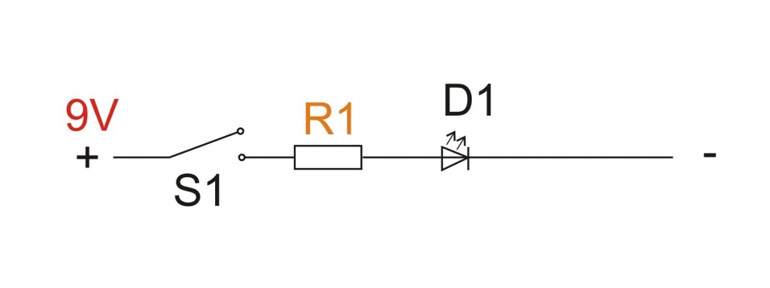
Gegeben: | Arbeitsspannung UB: | 4.50 V
 | Durchlassspannung UF max. | 2.50 V
 | Durchlassstrom IF: | 20.00 mA

Ergebnis: | Berechneter Vorwiderstand: | 100.0 Ohm

 | Gewählter Widerstand R1: | 100.0 Ohm
 | Spannung an LED D1: | 2.5 V

 | Kabelfarbe: | Schwarz=minus
 |  | Rot=plus

 | LED-Kennung: | Kurzes Beinchen= Kathode(Minuspol)
 |  | Langes Beinchen=Anode(Pluspol)

